Hauptbuch
Hauptbuch

Soll (hier Kapital) |  | Eröffnungsbilanzkonto (EBK) |  |  | Haben (hier Vermögen)
1.1. | Eigenkapital | 683,000 | 1.1. | Fertigungsanlagen | 150,000
1.1. | Fremdkapital | 0 | 1.1. | Handelswaren | 436,000
 |  |  | 1.1. | Lieferforderungen | 56,000
 |  |  | 1.1. | Kassa | 41,000
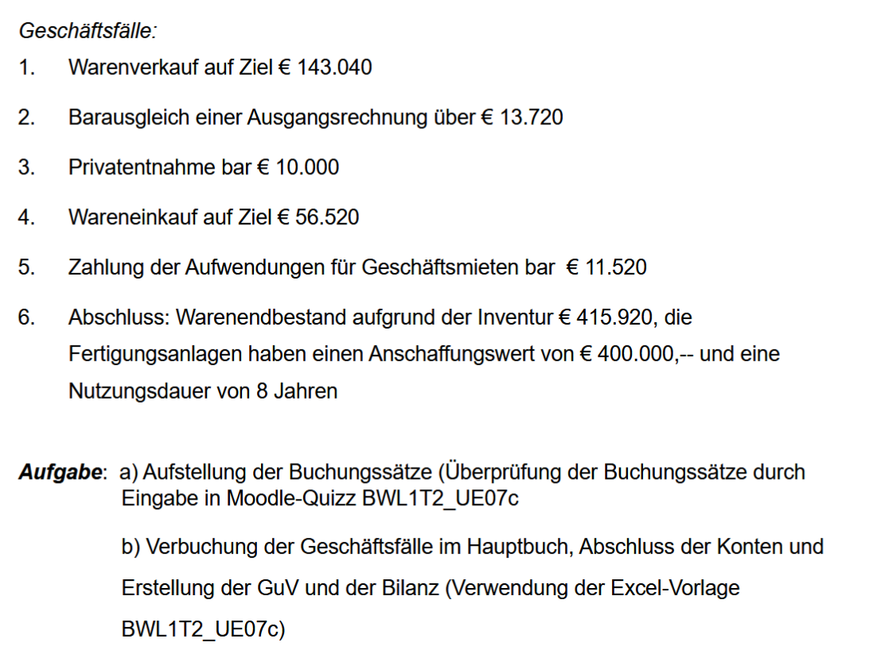
 |  | 683,000 |  |  | 683,000

2. Die Bestandskonten:
Soll |  | Lieferforderungen (LF oder Kundenforderungen) |  |  | Haben
1.1. | EBK | 56,000 | 2 | Kassa | 13,720
1 | Umsatzerlöse | 143,040 | 31.12. | SBK | 185,320
 |  | 199,040 |  |  | 199,040

Soll |  | Lieferverbindlichkeiten (LV oder Lieferantenschulden) |  |  | Haben
31.12. | SBK | 56,520 | 4 | Handelswaren | 56,520

Soll |  | Kassa |  |  | Haben
1.1. | EBK | 41,000 | 3 | Privat | 10,000
2 | Lieferforderungen | 13,720 | 5 | Mietaufwand | 11,520
 |  |  | 31.12. | SBK | 33,200
 |  | 54,720 |  |  | 54,720

Soll |  | Fertigungsanlagen |  |  | Haben
1.1. | EBK | 150,000 | 6 | Abschreibung | 50,000
 |  |  | 31.12. | SBK | 100,000
 |  | 150,000 |  |  | 150,000

Soll |  | Handelswaren |  |  | Haben
1.1. | EBK | 436,000 | 7 | Wareneinsatz | 76,600
4 | Lieferverbindlich. | 56,520 | 31.12. | SBK | 415,920
 |  | 492,520 |  |  | 492,520
 |  |  |  |  |  | 7 Abschluss
Soll |  | Eigenkapital |  |  | Haben | 6 Abschreibung
31.12. | Privat | 10,000 | 1.1. | EBK | 683,000
31.12. | SBK | 677,920 | 31.12. | GuV | 4,920
 |  | 687,920 |  |  | 687,920

Soll |  | Privat |  |  | Haben
3 | Kassa | 10,000 | 31.12. | Eigenkapital | 10,000

3. Die Erfolgskonten
Soll |  | Umsatzerlöse |  |  | Haben
31.12. | GuV | 143,040 | 1 | Lieferforderungen | 143,040

Soll |  | Wareneinsatz |  |  | Haben
7 | Handelswaren | 76,600 | 31.12. | GuV | 76,600

Soll |  | Mietaufwand |  |  | Haben
5 | Kassa | 11,520 | 31.12. | GuV | 11,520

Soll |  | Abschreibung |  |  | Haben
6 | Fertigungsanlagen | 50,000 | 31.12. | GuV | 50,000

4. Der Abschluss

Soll |  | Gewinn- u. Verlustkonto |  |  | Haben
31.12. | Wareneinsatz | 76,600 | 31.12. | Umsatzerlöse | 143,040
31.12. | Mietaufwand | 11,520
31.12. | Abschreibung | 50,000
 | Gewinn | 4,920
 |  | 143,040 |  |  | 143,040

Aktiva |  | Schlussbilanz (SBK) |  |  | Passiva
31.12. | Handelswaren | 415,920 | 31.12. | Eigenkapital | 677,920
31.12. | Lieferforderungen | 185,320 | 31.12. | Lieferverbindlichkeiten | 56,520
31.12. | Kassa | 33,200
31.12. | Fertigungsanlagen | 100,000
 |  | 734,440 |  |  | 734,440

Anmerkung zu 6 (Teil 1)

Warenendbestand lt. Inventur: |  | 415,920

Ermittlung des Wareneinsatzes:
Anfangsbestand (EBK)
+ Zukäufe (Geschäftsfall 4)

- Endbestand (lt. Inventur)
WARENEINSATZ

Anmerkung zu 6 (Teil 2)

Fertigungsanlagen
 | aktueller Wert | 150,000
 | Anschaffungswert | 400,000

das heisst, dass die Fertigungsanlagen ursprünglich (zum Zeitpunkt des Kaufes) einen Wert von 400.000 hatten
das ist allerdings schon ein paar Jahre her
mittlerweile sind die Anlagen weniger wert geworden, genau: 150.000 am Beginn des Abschlussjahres
für heuer beträgt der Wertverlust den Abschreibungsbetrag von 50.000 (d.s. Anschaffungswert / ND d.s. 400.000 : 8)
Für diesen Abschreibungsbetrag wird ein eigene Konto eröffnet (Aufwandskonto: Afa bzw. Abschreibung), das ins GuV abgeschl. Wird

Anmerkung zu 6 (Teil 3)

